Image
 |  | X STEP | P2.0 |  | Y STEP | P2.1 | Z STEP | P2.2 | E1 STEP | P2.3 | E2 STEP | P2.8
 |  | X DIR | P0.5 |  | Y DIR | P0.11 | Z DIR | P0.20 | E1 DIR | P0.22 | E2 DIR | P2.13 | Устанавливать драйвера ориентируясь на метку GND
 |  | X EN | P0.4 |  | Y EN | P0.10 | Z EN | P0.19 | E1 EN | P0.21 | E2 EN | P4.29
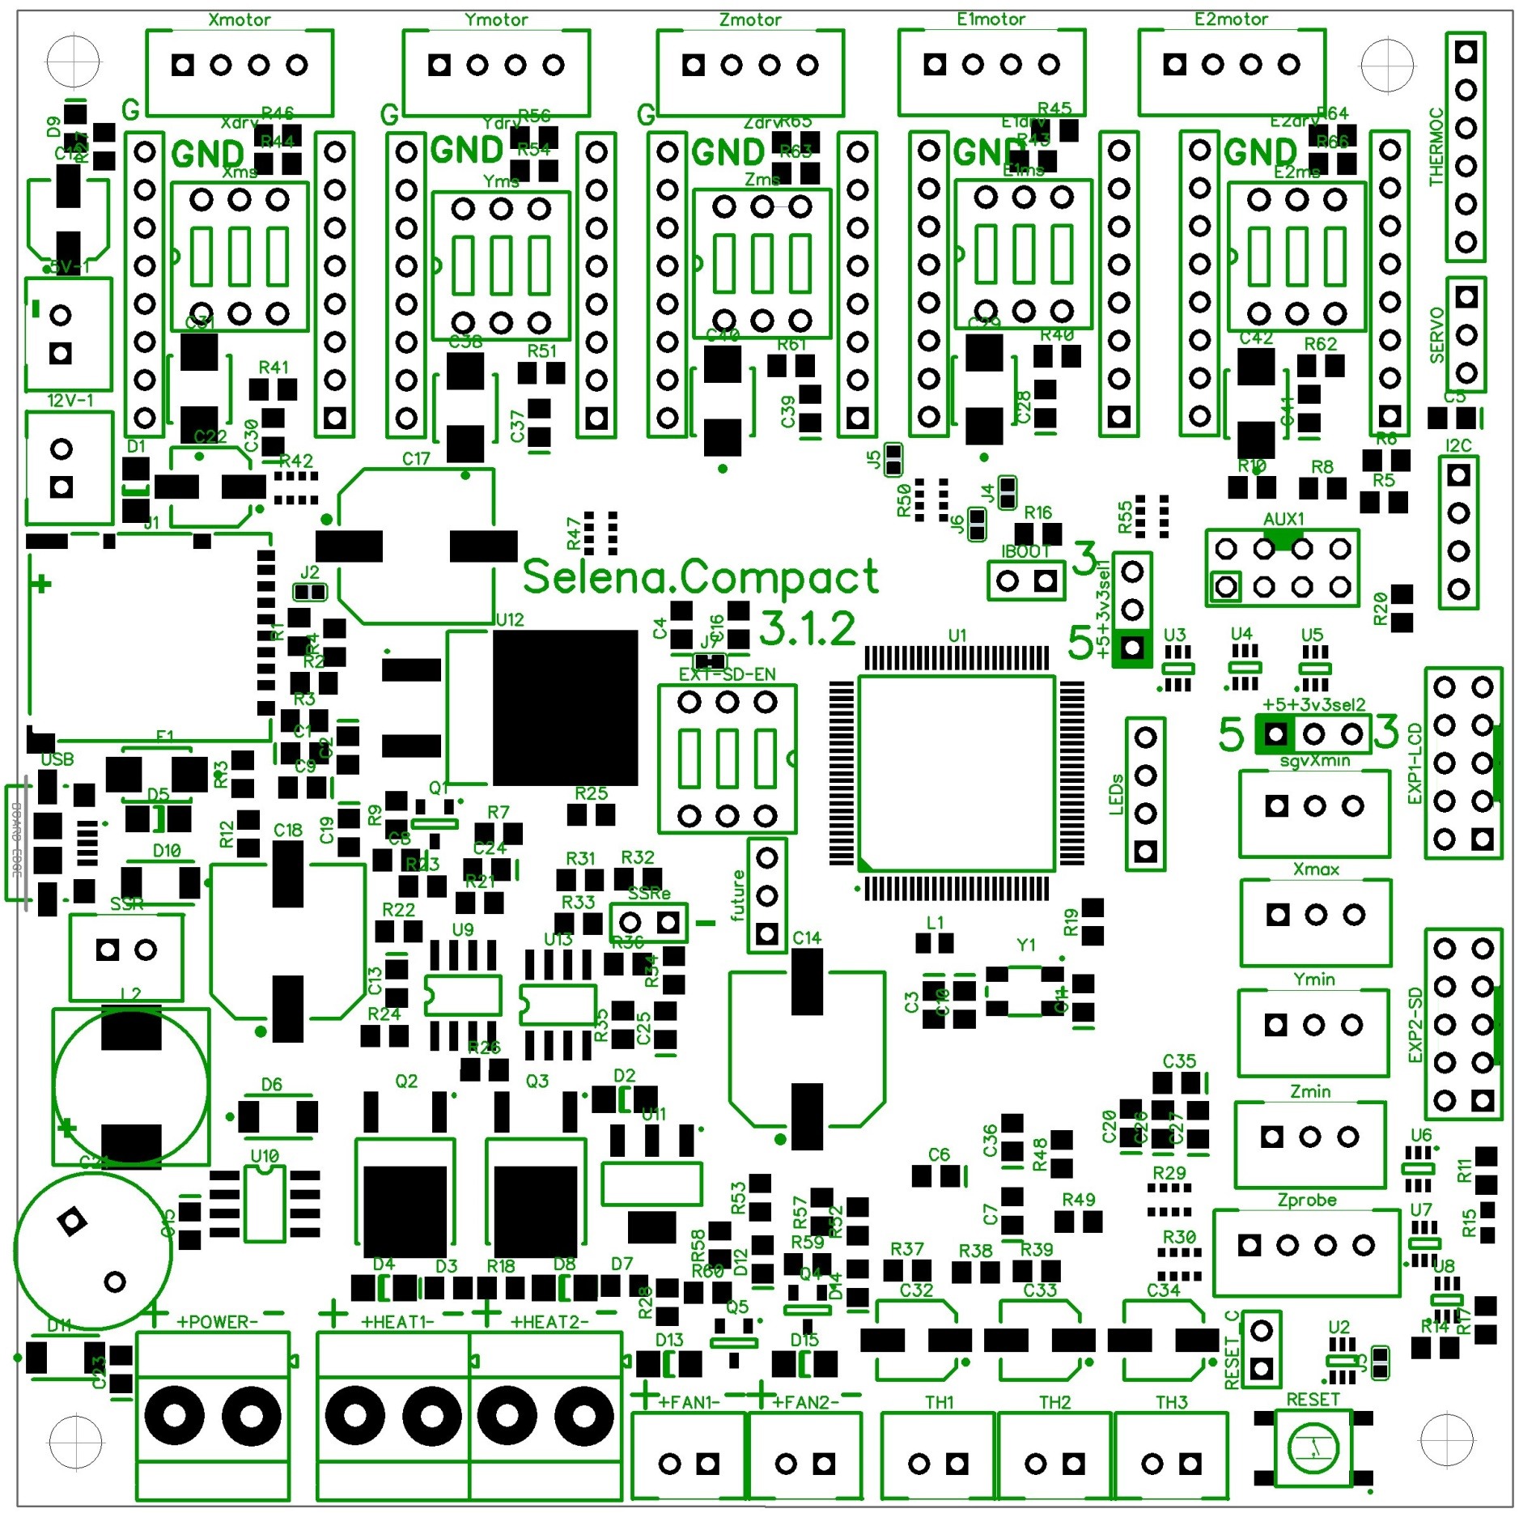
 |  |  |  |  |  |  |  |  |  |  |  |  |  | +5V |  |  |  | MS selector Выбор микрошага
 |  |  |  |  |  |  |  |  |  |  |  |  |  | nc |  |  |  | 1 | 2 | 3
 |  |  |  |  |  |  |  |  |  |  |  |  |  | GND |  |  |  | MS1 | MS2 | MS3
 |  |  |  |  |  |  |  |  |  |  |  |  |  | P0.17
 |  |  |  |  |  |  |  |  |  |  |  |  |  | P0.16 |  |  |  | AUX1 power selector
 |  |  |  |  |  |  |  |  |  |  |  |  |  | P0.15 |  |  |  | +3.3V
 |  |  |  |  |  |  |  |  |  |  |  |  |  |  |  |  |  | SELECT
 | +5V 0,3A max |  |  |  |  |  |  |  |  |  |  |  |  | GND |  |  |  | +5V
 | GND |  |  |  |  |  |  |  |  |  |  |  |  | +5V
 |  |  |  |  |  |  |  |  |  |  |  |  |  | P1.23 |  |  |  | AUX1
 |  |  |  |  |  |  |  |  |  |  |  |  |  |  |  |  |  | V select | GND | TX (P.02) | RX (P0.3)
 | +12V 0,5A max |  |  |  |  |  |  |  |  |  |  |  |  | +3.3V |  |  |  | V select | GND | nc | nc
 | GND |  |  |  |  |  |  |  |  |  |  |  |  | GND
 | SUM 0,5A max |  |  |  |  |  |  |  |  |  |  |  |  | P0.0 |  | J4,J5,J6 | Запаять перемычки для соединения драйверов канала Zmotor и E1motor
 |  |  |  |  |  |  |  |  |  |  |  |  |  | P0.1 |  |  | Обязательно в конфиге отключить пины E1motor
 |  |  |  |  |  |  |  |  |  |  |  |  |  |  |  | J2 | Запаять для включения SD detect на встроенной SD карте (обычно не требуется)

 |  |  |  |  |  |  |  |  |  |  |  |  |  | Endstop power selector |  |  |  | EXP1-LCD |  |  |  | future connector
 |  |  |  |  |  |  |  |  |  |  |  |  |  | +5V | SELECT | +3.3V |  | +5V |  | GND |  | P1.8
 |  |  |  |  |  |  |  |  |  |  |  |  |  |  |  |  |  | LCD D7 | P1.4 | LCD D6 | P1.1 | P1.9
SSRe |  |  |  |  |  |  |  |  |  |  |  |  |  | Xmin |  |  |  | LCD D5 | P1.0 | LCD D4 | P0.15 | P2.12
P2.4 | GND |  |  |  |  |  |  |  |  |  |  |  |  | P1.28 | GND | PWR |  | LCD_RS | P0.16 | LCD_EN | P0.18
 |  |  |  |  |  |  |  |  |  |  |  |  |  |  |  |  |  | BTN_ENC | P1.30 | BEEPER | P1.31
 | SSR |  |  |  |  |  |  |  |  |  |  |  |  | Xmax
GND | P2.5 |  |  |  |  |  |  |  |  |  |  |  |  | P1.25 | GND | PWR |  | EXP2-SD
 |  |  |  |  |  |  |  |  |  |  |  |  |  |  |  |  |  | nc |  | GND
 |  |  |  |  |  |  |  |  |  |  |  |  |  | Ymin |  |  |  | RESET |  | SD_DET | P0.27
 |  |  |  |  |  |  |  |  |  |  |  |  |  | P2.11 | GND | PWR |  | SD_MOSI | P0.9 | BTN_EN2 | P3.26
 |  |  |  |  |  |  |  |  |  |  |  |  |  |  |  |  |  | SD_CS2 | P0.28 | BTN_EN1 | P3.25
 |  |  |  |  |  |  |  |  |  |  |  |  |  | Zmin |  |  |  | SD_SCK | P0.7 | SD_MISO | P0.8
 |  |  |  |  |  |  |  |  |  |  |  |  |  | P1.27 | GND | PWR
 |  |  |  |  |  |  |  |  |  |  |  |  |  |  |  |  |  | EXP1 и EXP2 ключ шлейфа к краю платы
 |  |  |  |  |  |  |  |  |  |  |  |  |  | Zprobe
 |  |  |  |  |  |  |  |  |  |  |  |  |  | P1.22 | GND | PWR | +12V

 |  |  |  |  |  |  |  |  |  |  |  |  |  | RESET C внешний коннектор RESET

 |  |  |  |  |  |  |  |  |  |  |  |  |  | EXT-SD-EN
 |  |  |  |  |  |  |  |  |  |  |  |  |  | Turn ON all switches to enable external SD Card
 |  |  |  |  |  |  |  |  |  |  |  |  |  | Положение ВКЛ всех 4 переключателей подключает внешнюю SD карту
 |  | Power IN |  | Heat1 |  | Heat2 | FAN1 | FAN2 | TH1 | TH2 | TH3
 |  | 12-24V |  | P2.7 |  | P2.6 | P1.24 | P1.26 | P0.23 | P0.24 | P0.25

Dimentions
